Kubernetes
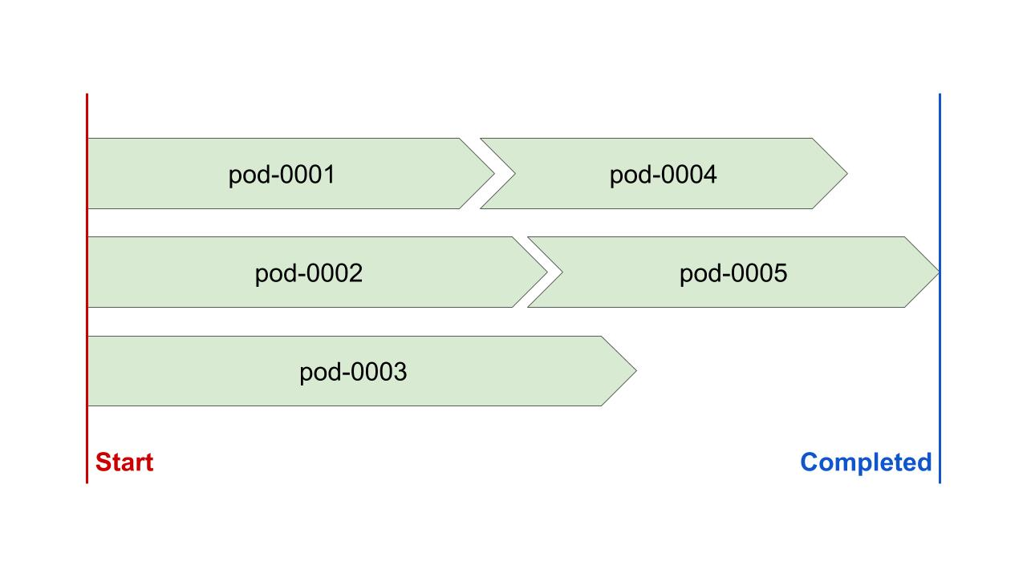
1 | Kubernetesとは？

 | コンテナオーケストレーションプラットフォームで、自動的なコンテナのデプロイ、
 | スケーリング、管理などをやってくれる。

 | 機能 |  | 複数ホストへのコンテナの展開
 |  |  | コンテナのヘルスチェック
 |  |  | コンテナのスケーリング
 |  |  | サービスディスカバリ
 |  |  | 展開されているコンテナのローリングアップデート
 |  |  | MonitoringとLogging
 |  |  | Authn/Authz
 |  |  | ストレージのマウント
 |  |  | ・・・

2 | Kubernetesのアーキテクチャ
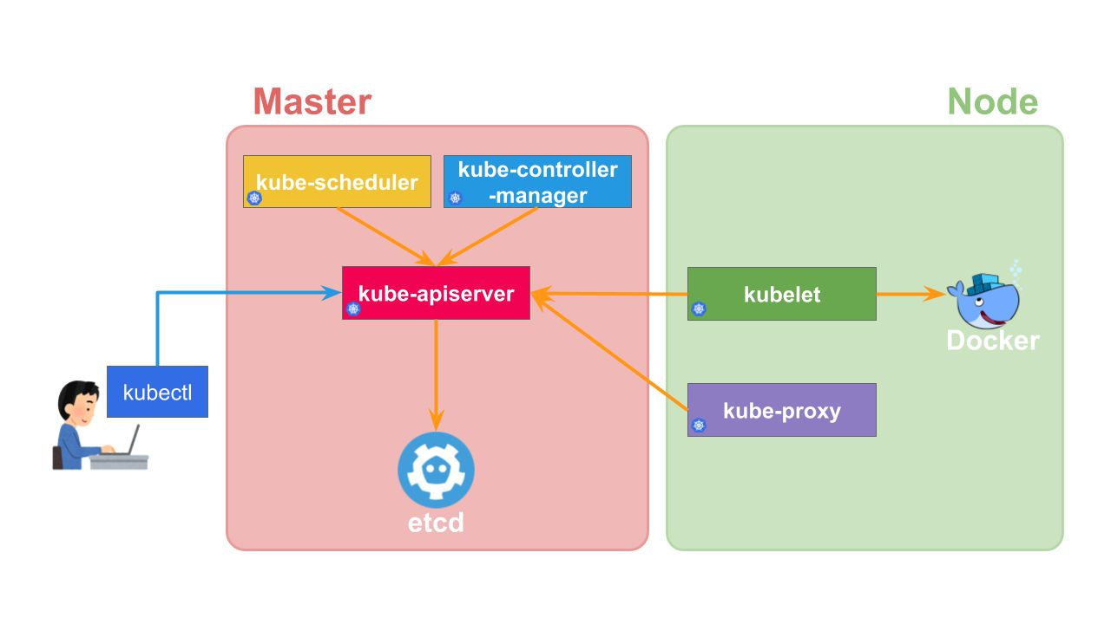
 |  |  |  |  |  |  |  |  |  |  |  |  |  |  | 〇マスター
 |  |  |  |  |  |  |  |  |  |  |  |  |  |  |  | kube-apiserver |  | APIの提供やAuthn/Authz
 |  |  |  |  |  |  |  |  |  |  |  |  |  |  |  | kube-controller-manager |  | リソースの制御
 |  |  |  |  |  |  |  |  |  |  |  |  |  |  |  | kube-scheduler |  | コンテナのスケジューリング
 |  |  |  |  |  |  |  |  |  |  |  |  |  |  |  | etcd |  | クラスタのデータの永続化

 |  |  |  |  |  |  |  |  |  |  |  |  |  |  | 〇ノード
 |  |  |  |  |  |  |  |  |  |  |  |  |  |  |  | kubelet |  | コンテナの起動・監視
 |  |  |  |  |  |  |  |  |  |  |  |  |  |  |  | kube-proxy |  | 接続の転送
 |  |  |  |  |  |  |  |  |  |  |  |  |  |  |  | Container Runtime |  | Dockerやcri-oなど。

3 | Kubernetesのローカル環境の構築手段

 | Kubernetesをローカルで扱うには、以下のようなツールがある。

 | 1 | microk8s

 |  | microk8sはシングルノードのKubernetesクラスタを構築するソリューションだ。 Canocicalが開発している。
 |  | Linuxでのみ使用することができる。

 | 2 | Telepresence

 |  | TelepresenceはKubernetesのローカル開発を支援するツール。
 |  | このツールでローカル開発を行い、実際のKubernetesクラスタはリモートのものを使用する。
 |  | Kubernetesで動作しているアプリとローカルで開発しているアプリをプロキシで通信できるようにしてくれる。

 | 3 | Docker for Windows/Mac

 |  | WindowesやMacのネイティブ仮想化環境を利用してDockerを動作させるプラットフォーム。

 | 4 | Minikube

 |  | MinikubeはKubernetesをローカルマシンで構築するためのツールである。

4 | Podとは
 |  |  |  |  |  |  |  |  |  | PodはKubernetesにデプロイできる最小単位であり、以下の特徴がある。
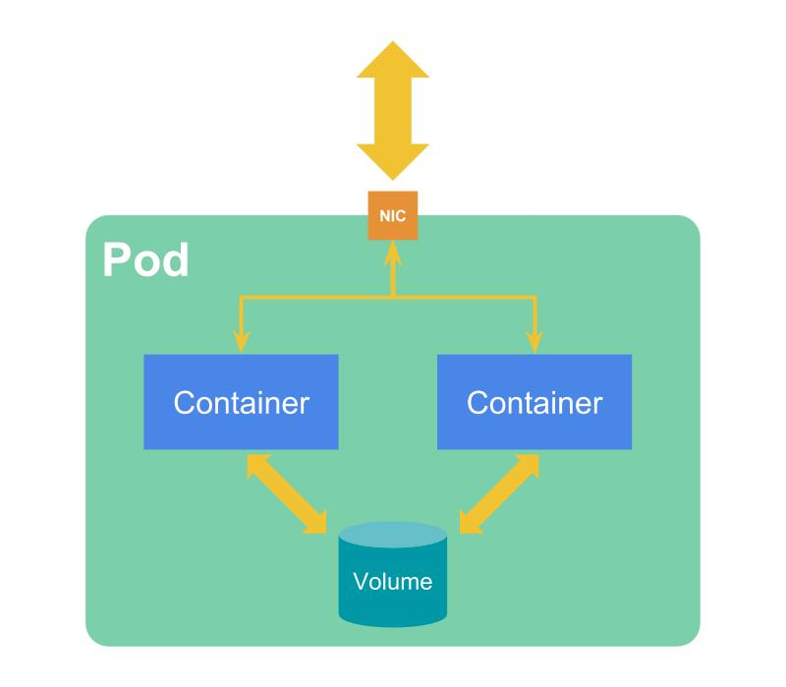
 |  |  |  |  |  |  |  |  |  | 1 | １つ以上のコンテナのグループ
 |  |  |  |  |  |  |  |  |  | 2 | 共有のネットワークとストレージ
 |  |  |  |  |  |  |  |  |  | 3 | Podのコンテンツは同一のNodeにDeployされる。

 | 1 | Podの作成

 |  | Podは、KubernetesのManifestファイルから作成する。

 |  | 例） |  | apiVersion: v1 |  |  |  | オブジェクトのSchemaのVersionをシチエする。
 |  |  |  | kind: Pod |  |  |  | 作成するオブジェクト名を指定する。
 |  |  |  | metadata: |  |  |  | オブジェクトのメタデータを指定する。
 |  |  |  |  | name: nginx |  |  |  | nameでリソース名を指定する。
 |  |  |  | spec: |  |  |  | オブジェクトの期待する状態を定義する。
 |  |  |  |  | containers:
 |  |  |  |  | - name: nginx
 |  |  |  |  | image: nginx

5 | Volume

 | コンテナのデータは一時的なもので、Pod/コンテナが削除されればデータが消えてしまう。

 | Volumeを指定することで、データの永続化、さらにPod内でのコンテナ間のデータ共有が行える。

 | Volumeには以下のような種類がある

 |  | emptyDir |  |  |  |  | Podが削除された際に対象のVolumeデータも削除されるため、
 |  |  |  |  |  |  | コンテナ間のデータ共有のみで使用できる。
 |  | hostPath |  |  |  |  | データの永続化、コンテナ間でのデータ共有に利用できるが、
 |  |  |  |  |  |  | データはサーバー上のファイルシステムに保存される。
 |  | ConfigMap
 |  | secret
 |  | gcePersistentDisk |  |  |  |  | ※クラウドサービス
 |  | awsElasticBlockStore |  |  |  |  | ※クラウドサービス
 |  | csi
 |  | downwardAPI
 |  | nfs

6 | Init Container

 | コンテナ起動前の初期化処理を指定する。

 | 1 | Podのコンテナが起動する前に実行される。
 | 2 | 複数のInit Containerが指定されている場合、順に実行される。

7 | Lifecycleについて

 | Podには以下のphaseがある。

 | 1 | Pending |  |  |  | Kubernetesによって承認されたが、1つ以上のコンテナが作成されていない状況。
 | 2 | Running |  |  |  | コンテナが作成され、1つ以上のコンテナが実行されているか開始・再起動中の状態
 | 3 | Succeeded |  |  |  | Pod内の全てのコンテナが正常に終了し、再起動されていない状態
 | 4 | Failed |  |  |  | Pod内の全てのコンテナが終了し、少なくとも１つ上のコンテナの終了ステータスが0以外だったか、
 |  |  |  |  |  | Kubernetesによって強制終了させられた状態
 | 5 | Unknown |  |  |  | 何らかの理由によりPodサーバーと通信が失敗し、Podの状態を取得できなかった際の状態

8 | Lifecycle Events

 | 1 | postStart |  |  |  | コンテナが作成された後に実行される。
 | 2 | preStop |  |  |  | コンテナが終了される前に実行される。
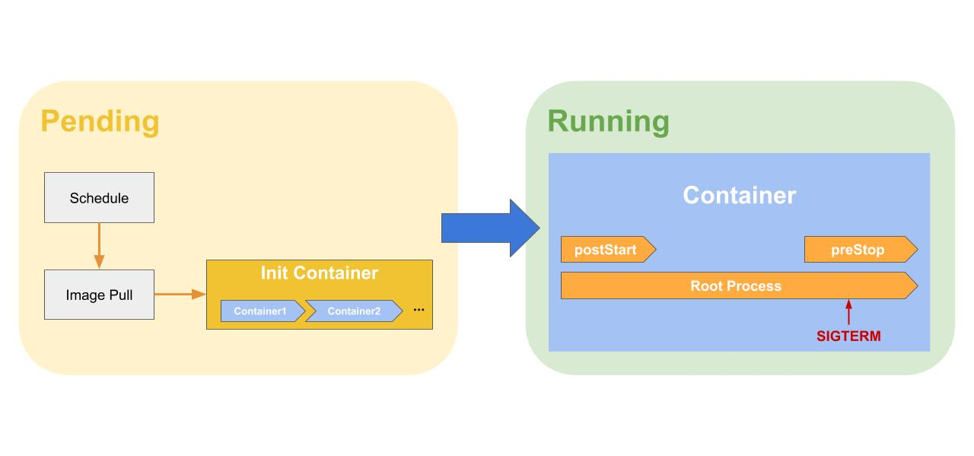

9 | Resource Requirementsについて

 | PodはPod内のコンテナに対してリソースの要求や制限を指定することが出来る。

 | 指定できるリソースは以下のとおりである。
 | 1 | CPU
 | 2 | Memory

10 | Security Context

 | Podやコンテナに対して権限やアクセス制御の設定を指定する。

11 | ReplicaSet
 |  |  |  |  |  |  |  |  |  |  |  |  | ReplicaSetは指定された数のPodを複製し、実行してくれる。
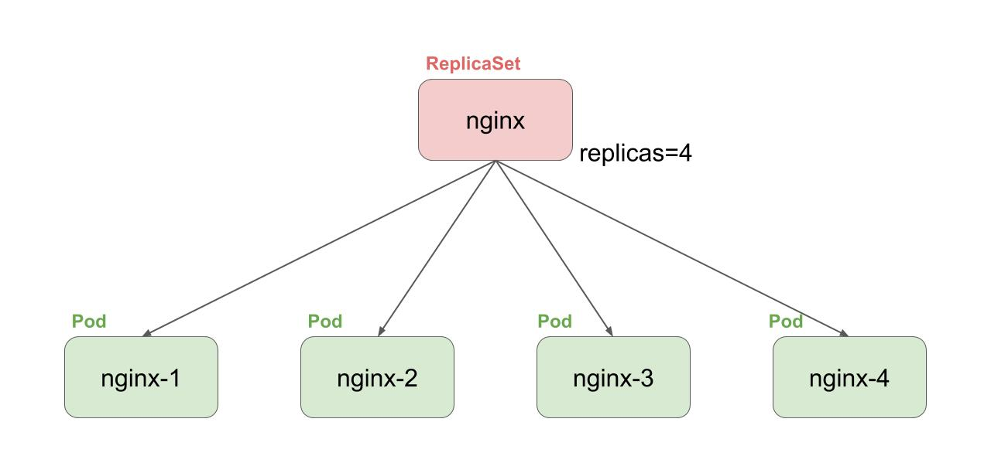
 |  |  |  |  |  |  |  |  |  |  |  |  | Podのひな型（Pod Template）を定義し、Label Selectorという方法で
 |  |  |  |  |  |  |  |  |  |  |  |  | 管理対象を選択して、ReplicaSetに制御してもらう

 |  |  |  |  |  |  |  |  |  |  |  |  | 1 | replicas |  |  | Podの副正数
 |  |  |  |  |  |  |  |  |  |  |  |  | 2 | selector |  |  | Label Selector
 |  |  |  |  |  |  |  |  |  |  |  |  | 3 | template |  |  | Pod Templateを指定。

12 | Deploymentについて

 | Deploymentは以下の機能を提供する。

 | 1 | PodのRolling Update
 | 2 | Rolloutの履歴を保持
 | 3 | Rollback

 | Deploymentは実際のところPodを直接管理しているのではなく、ReplicaSetを管理する。
 | Deployment を変更した際は、新しいReplicaSetを作成してPodを置き換えていく。

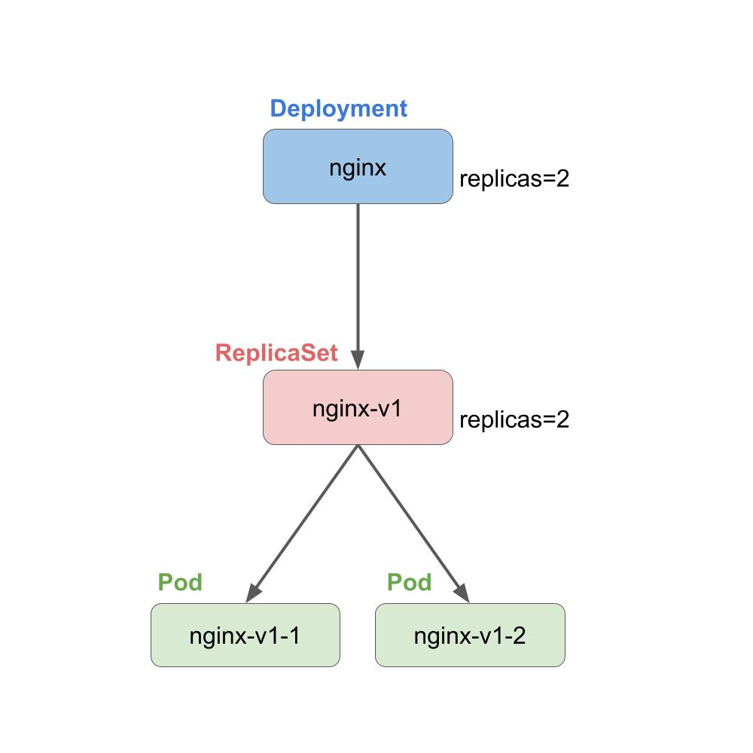

 | 1 | Deploymentのフィールドについて

 |  | 1 | minReadySeconds

 |  |  | minReadySecondsは、Podが作成されてから使用可能な状態になるまでの待ち時間を指定する。

 |  | 2 | paused

 |  |  | pausedはDeploymentの変更をポーズされるかを指定する。

 |  | 3 | progressDeadlineSeconds

 |  |  | progressDeadlineSeconds は、 Deploymentの処理の最大処理時間を指定する。
 |  |  | Deploymentの処理時間がこの時間を超えた場合は、処理を失敗させ、ProgressDeadlineExceededをstatusにセットする。

 |  | 4 | revisionHistoryLimit

 |  |  | revisionHistoryLimitはリビジョンの履歴の保持する数を指定する。

 |  | 5 | strategy

 |  |  | strategyはPodを置き換える際の戦略（RecreateとRollingUpdate）を指定する。

13 | Serviceについて

 | ServiceはPodへの接続を解決してくれる抽象的なオブジェクトです。
 | 端的言えば、Selectoreで選択したPodをUpstreamとしたLBになる。

 | 1 | ClusterIP

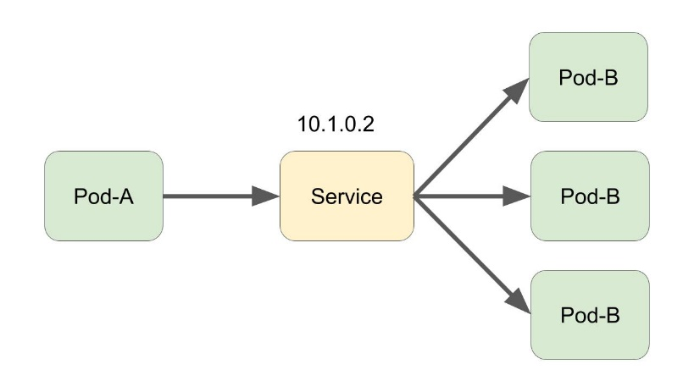
 |  |  |  |  |  |  |  |  |  |  |  | ClusterIPは、Kubernetes内での通信で利用する。

 |  |  |  |  |  |  |  |  |  |  |  | クラスタ内でIPアドレスが払い出され、それを利用して
 |  |  |  |  |  |  |  |  |  |  |  | Pod間で通信を行う。

 | 2 | NodePort

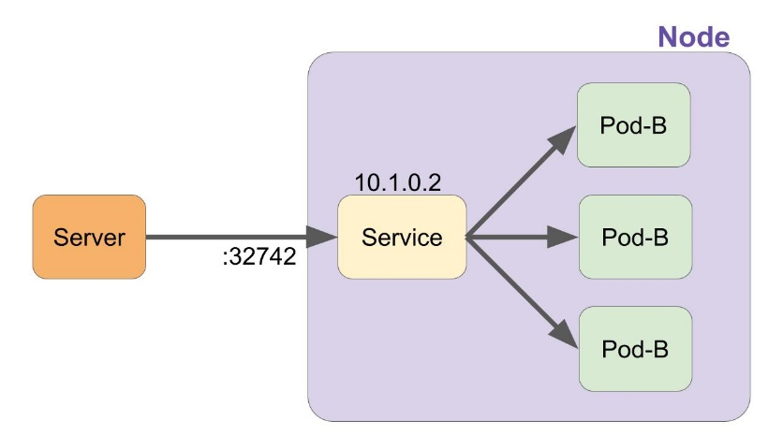
 |  |  |  |  |  |  |  |  |  |  |  | NodePortは、KubernetesのNodeのランダムなポートを使用して
 |  |  |  |  |  |  |  |  |  |  |  | 外部のサーバーからの疎通性を取ってくれる。 その後はClusterIPの
 |  |  |  |  |  |  |  |  |  |  |  | Serviceと同様だ。

 | 3 | LoadBalancer

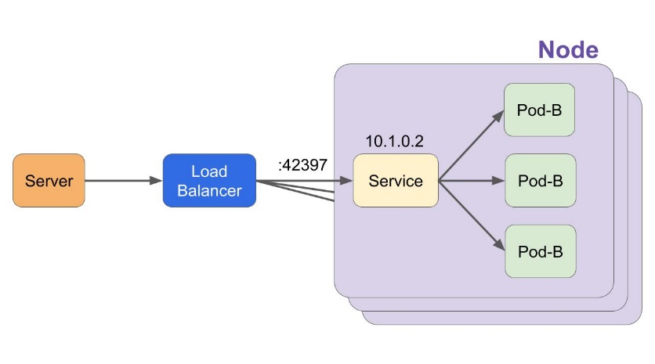
 |  |  |  |  |  |  |  |  |  |  |  | LoadBalancerは、NodePortのServiceを作成したうえで、さらに外部の
 |  |  |  |  |  |  |  |  |  |  |  | LoadBalancerを作成し、LoadBalancerのUpstreamとしてNodePortで
 |  |  |  |  |  |  |  |  |  |  |  | 疎通性を取っているポートへ転送するように設定してくれる。

 | 4 | ExternalName

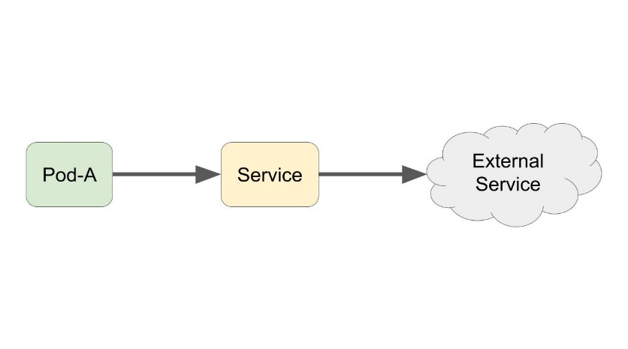
 |  |  |  |  |  |  |  |  |  |  |  | ExternalNameはこれまでのServiceとは異なる。

 |  |  |  |  |  |  |  |  |  |  |  | ExternalNameは外部のサービスに対s知恵のエイリアスを作成できる。

14 | Kubernetesのヘルスチェックについて

 | Kubernetesにはコンテナへのヘルスチェック（Probe）が用意されています。

 | 1 | LivenessProbe

 |  | LivenessProbeはコンテナが生存しているかをチェックする。
 |  | LinevessProbeが通らなくなった場合、コンテナは再作成される。

 | 2 | ReadinessProbe

 |  | ReadinessProbeはコンテナんが準備できている（Read)状態になっているかをチェックする。
 |  | ReadnessProbeが通らなくなった場合、Serviceからのルーティングのた衣装から外される。

15 | Probeの種類

 | 1 | exec |  |  |  | コンテナ内でコマンドを実行してチェックする。
 | 2 | httpGet |  |  |  | HTTPのGetリクエストを発行してチェックする。
 | 3 | tcpSocket |  |  |  | TCPのコネクションをオープンできるかをチェックする。

16 | ConfigMapとSecret

 | ConfigMapやSecretはアプリケーションの設定やクレデンシャルをコンテナイメージから分離する
 | ために使われる。

 | ConfigMapやSecretをVolumeとして、または環境変数を通してPodに設定やクレデンシャルを渡す。

 | 1 | ConfigMapとSecretの違い

 |  | ConfigMapとSecretは、Manifestなどでフィールド名に若干の違いがあるが、それ以外は特に
 |  | 変わったところが無いように見える。

17 | 永続化ボリュームについて

 | Kubernetesの永続化ボリュームについて、まず各オブジェクトについてどのようなものかを開設する。

 | 1 | 永続化ボリュームに関するオブジェクト

 |  | 1 | StorageClass

 |  |  | StorageClassはストレージの種類（通常・高可用性・高スループットなど）を示すオブジェクト

 |  |  | また、プロビジョニングという永続化ボリュームを動的に作成する設定もこのStorageClassに行う。

 |  | 2 | PersistentVolume

 |  |  | PersistentVolume(PV)は、永続化ボリュームそれ自体についてのオブジェクトになる。

 |  |  | StorageClassを元に動的に作成されたものや、Kubernetes管理者によって追加されたボリュームも含まれる。

 |  | 3 | PersistentVolumeClaim

 |  |  | PersistentVolumeClaim（PVC）は永続化ボリュームの利用請求をするオブジェクトになる。

 |  |  | 永続化ボリュームを使用する際は、このPersistentVolumeClaimリソースを作成する。
 |  |  | その後、クレームに従ったものが自動的にプロビジョニングされるか、Kubernetesの管理者が
 |  |  | クレームに従ったものを作成するかをして永続化ボリュームが払いさせれる。

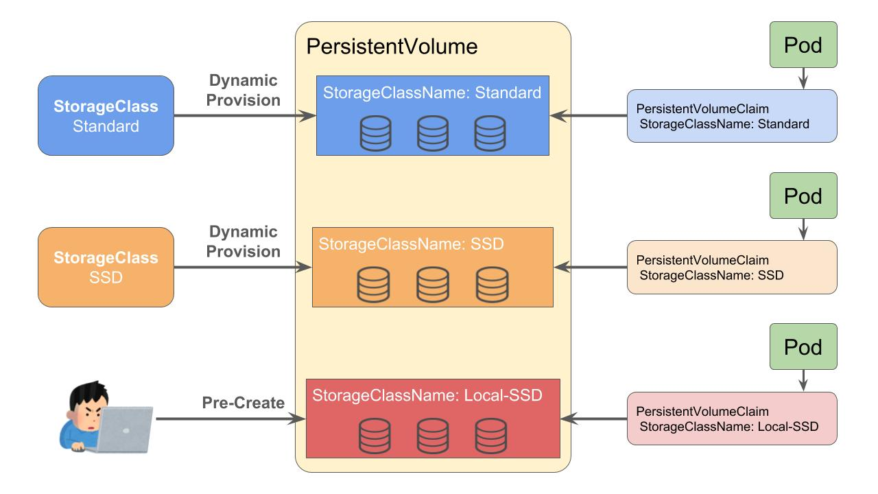

18 | StatefulSet

 | StatefulSetは状態を保持する（ステートフルな）アプリケーションを管理するための
 | Kunernetesオブジェクトになる。

 | StatefulSetには以下のような特徴がある。

 | 1 | 安定したネットワーク識別子
 | 2 | 安定した永続ストレージ
 | 3 | 順序付けされたグレースフルなデプロイとスケール
 | 4 | 順序付けされた自動ローリングアップデート

19 | DaemonSet

 | DaemonSetは、全て・一部のノードで指定されたPodを実行することを保証する。

 |  | ノードが追加されると、DaemenSetで指定されたPodが追加される。
 |  | ノードが削除されると、DaemonSetで管理されていたPodが削除される。
 |  | DaemonSet自体が削除されると対象のPodが削除される。

20 | Job

 | Jobは1つ以上のPodを作成し、指定された数が正常に終了するのを保証する。
 | JobはPodが正常に完了したことを追跡する。 指定された数が正常に終了した際にJobが完了となる。
 | Jobを削除するとそのJobによって作成されたPodも削除される。
 | Jobを使用して複数のPodを並列に実行することもできる。

 | 1 | Jobの並列数と完了数

 |  | Jobは並列数と完了数が指定できる。 並列数はデフォルトで１になり、完了数は指定しなかった場合は
 |  | 並列数と同じ値になる。

 |  | 並列数を指定すると、Podが同時に起動・実行される。
 |  | 完了数を指定すると、指定された回数だけPodが正常に完了するまで実行される。

